상품제안서
글라스락 센스 정사각 5조 세트 | 상품코드: S47859

 |  |  |  |  |  |  | 02-713-8555 | www.synergygift.co.kr
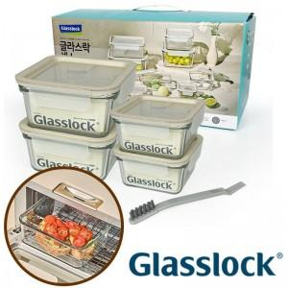

【상세/제작정보】

【인쇄/포장옵션】 | 스티커 / 포장지포장

【공급단가】 | 수량 | 20~ | 50~ | 100~ | 300~ | 500~
*VAT별도 | 단가 | 32,500원 | 31,720원 | 30,940원 | 29,640원 | 28,860원

【상품 URL】 | https://synergygift.co.kr:443/src/goods_detail.php?gdno=47859

